Estadísticas
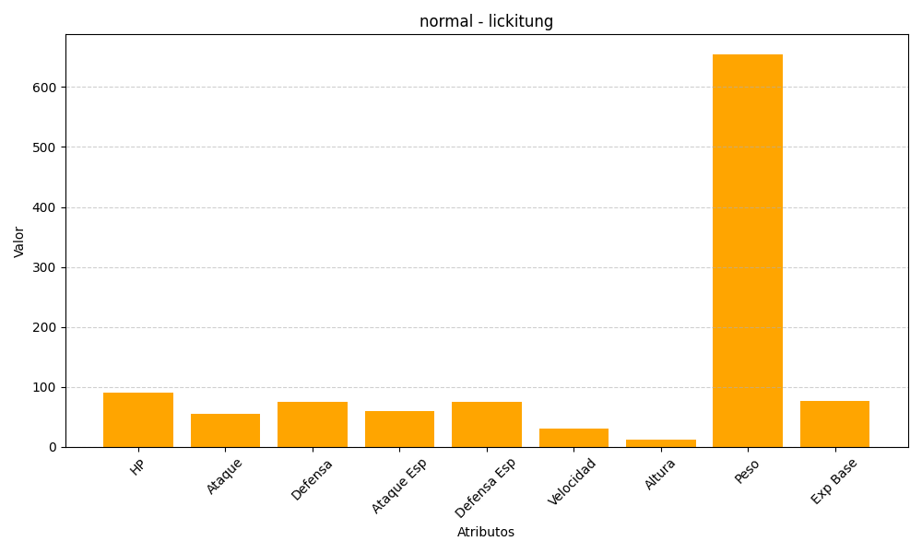
ID | Nombre | Tipo | HP | Ataque | Defensa | Ataque Especial | Defensa Especial | Velocidad | Altura | Peso | Experiencia Base
108 | lickitung | normal | 90 | 55 | 75 | 60 | 75 | 30 | 12 | 655 | 77

